JPND 2025
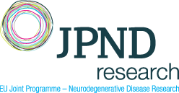
Výzva v rámci iniciativy Společného programování "JPND" s názvem „HEALTH AND SOCIAL CARE RESEARCH WITH A FOCUS ON THE MODERATE AND LATE STAGES OF NEURODEGENERATIVE DISEASES (2025)" - specifikace nákladů projektu (v EUR) - "Název/akronym projektu"

 | 2026 | 2027 | 2028 | Z toho NEinvestiční náklady | Z toho investiční náklady | CELKEM | Kategorie výzkumné aktivity *

* Základní výzkum / Aplikovaný výzkum / Experimentální vývoj

Jméno a příjmení českého člena řešitelského týmu projektu:

Instituce českého člena řešitelského týmu projektu:

Datum a podpis českého člena řešitelského týmu projektu:

Datum a podpis statutárního zástupce výzkumné organizace:

